15天课程设计
分类 | 第1天-第5天课程内容安排 |  | 第6天-第10天课程内容安排 | 第11天-第15天课程内容安排
图示 | 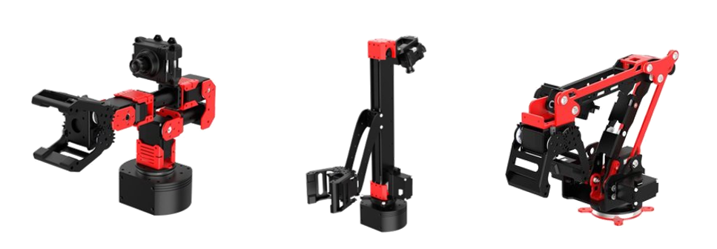 | 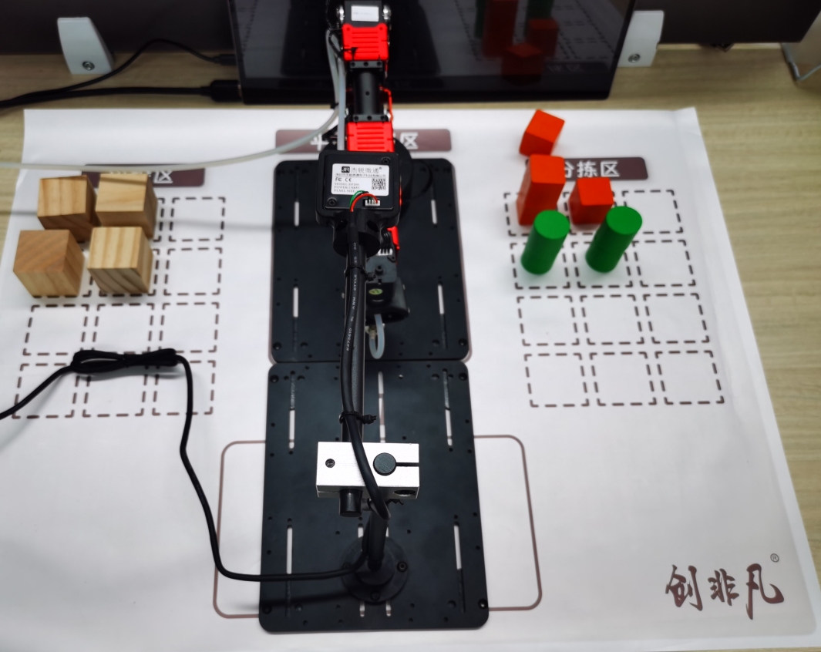 | 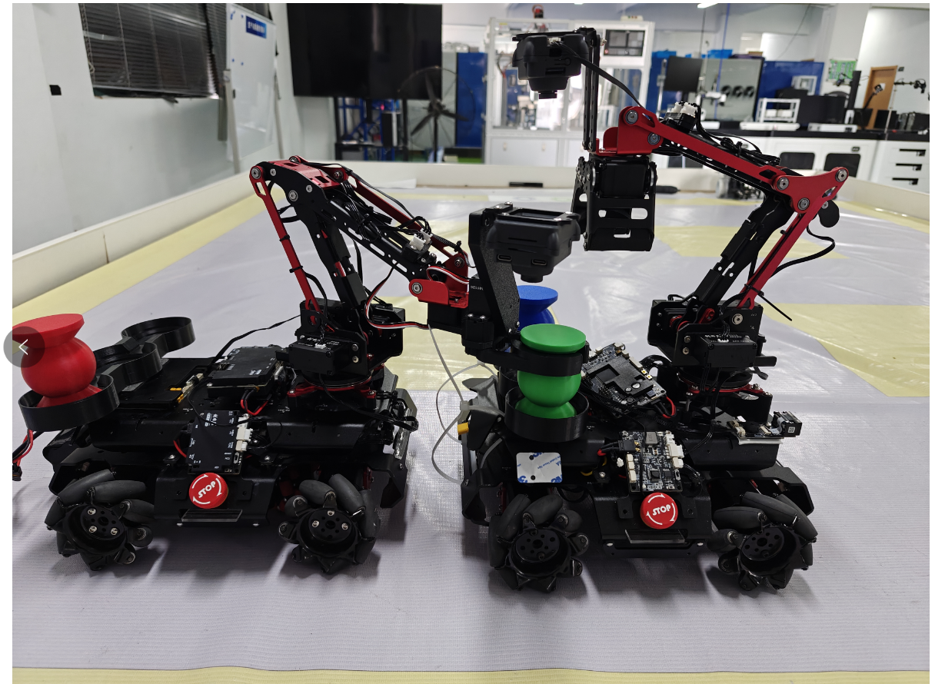 | 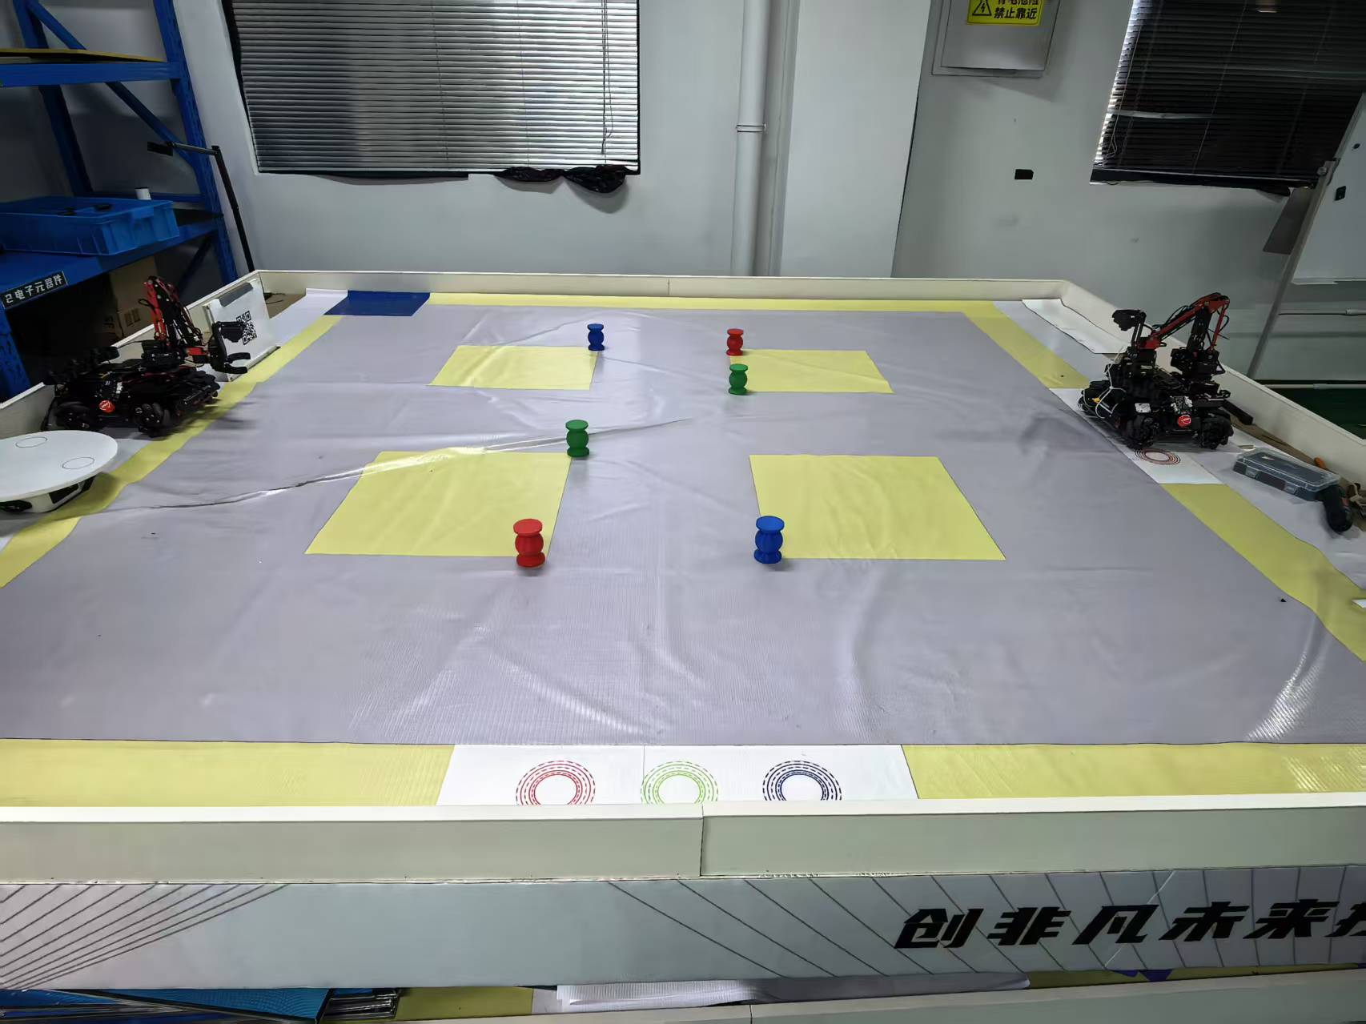
说明 | 主题名称：《基于视觉机械臂的应用实践》 主题说明：利用设备里的 连杆机械臂、十字坐标臂和串联臂完成物料的识别、搬运与精确分拣。 核心内容：视觉识别、视觉导引、机械臂路径规划 难度：简单+基础 |  | 主题名称：《基于双机协作的应用实践》 主题说明：通过双机协作的方式完成场内物料的识别转运与放置。 核心内容：双机通信、协作控制、运动控制、信息采集与处理 难度：中等+开发 | 主题名称：《基于双机对抗的应用实践》 主题说明：通过自动/遥控的方式完成场内物料的抢运得分，在规定时间内最高等分着胜。（自动搬运分数是手动遥控的4倍） 核心内容：设备装调、创新对战、团队合作 难度：较难+协作
课程项目 | 项目一：基础知识、技术、功能、要求讲解 |  | 项目一：基础知识、技术、功能、要求讲解 | 项目一：基础知识、技术、功能、要求讲解
 | 项目二：机械臂组合平面控制 |  | 项目二：AB双机协作路径规划调试 | 项目二：自动车与手动车控制路径与方案确定与调试
 | 项目三：桌面式物料搬运定点分拣 |  | 项目三：根据识别到的二维码首位数字进行路线自动选择，机械臂控制逻辑程序编写 | 项目三：双机对抗（在场地固定转盘位置，转盘位置设定在2个场地中央位置，摆放1批物料，两车同时出发在转盘处争夺物料，搬运到指定放置区）
 | 项目四：桌面式物料搬运+识别分拣码垛 |  | 项目四：双机协助搬运物料整体调试（通过路劲规划A车将物品运输至B车，再由B车转运定点投放） | 项目四：项目ppt答辩总结
 | 项目五：根据物料形状设计末端手爪，进行3D打印制作（备用项目）
 | 项目六：安装3D打印手爪抓取新物料进行分拣实验（备用项目）
课程考核 | 1、实践报告 2、项目评分表 |  | 1、实践报告 2、项目评分表 | 1、实践报告 2、项目评分表

